記入例
事業経費支出内訳書

 | i.i.商事株式会社 |  |  |  | 令和〇年△月◇日作成
記号 | 支払い日 | 支払い先 |  | 交付 予定金額 | 税込み | 税抜き |  | 添付の書類に✔
 |  |  |  |  |  |  |  | 見積 | 納品 | 請求 | 振込 | 領収 | 写真
1 | R4/11/12 | 〇〇デザイン㈱ | ラベルデザイン費 |  | 165,000 | 150,000 |  | ✔ | ✔ | ✔ | ✔ |  | ✔
 |  |  | ラベルサンプル印刷(100枚) |  | 13,200 | 12,000 |  | ✔ | ✔ | ✔ | ✔ |  | ✔
・報告書と記入し出張報告書を添付してください。
・出張報告書の決まった様式はありませんが、いつ、誰と、どこで、どのような話をしたか概要をまとめた書類を作成してください。
※打合せ以外で視察や展示会見学、商談等の場合も同じく書類を作成してください。
2 | R4/11/15 | △◇旅行会社㈱ | ◇◇食品加工㈱と✕✕コンサル打合せ |  | 61,600 | 56,000 |  | ✔ |  | ✔ | ✔ |  | 報告書
 |  |  | 今治⇔東京2泊3日

3 | R4/11/20 | △△容器㈲ | 容器のサンプル(5品) |  | 11,000 | 10,000 |  | ✔ | ✔ | ✔ | ✔ |  | ✔

4 | R4/11/20 | ◇◇食品加工㈱ | 商品開発委託費 |  | 330,000 | 300,000 |  | ✔ | ✔ | ✔ | ✔
 |  |  | サンプル製作費 |  | 11,000 | 10,000 |  | ✔ | ✔ | ✔ | ✔ |  | ✔
 |  |  | 試供品作成50セット |  | 54,000 | 50,000 |  | ✔ | ✔ | ✔ | ✔ |  | ✔

5 | R4/12/5 | 〇△事務機器販売 | ポップスタンド |  | 5,500 | 5,000 |  |  |  |  |  | ✔ | ✔
・委託先からの報告書等がある場合は報告書と記入し資料を添付してください。
6 | R4/12/20 | ✕✕コンサル | 試供品配布とアンケート集計 |  | 220,000 | 200,000 |  | ✔ | ✔ | ✔ | ✔ |  | 報告書

 |  |  | 以上

まず最初に採択通知書に書かれている金額を記入してください。
A
A/3×2

 | 支出合計 |  |  | 450,000 | 871,300 | 793,000 | 528,667
 |  |  |  |  |  | 交付希望金額 | 450,000
 | ・日付の若い順に記入してください。
・税抜きの合計を２/３し千円未満を切り捨てた金額になります。
・ただし上限金額は採択通知書に書かれている金額になります。
 | ・支払い先（振り込み先、領収書）毎に記入してください
 | ※記号は支払い日と支払い先毎に付けてください。
 | ・8%の税込み金額は青文字で記入してください。
 | ・行は自由に追加してください。

証拠書類のファイリング
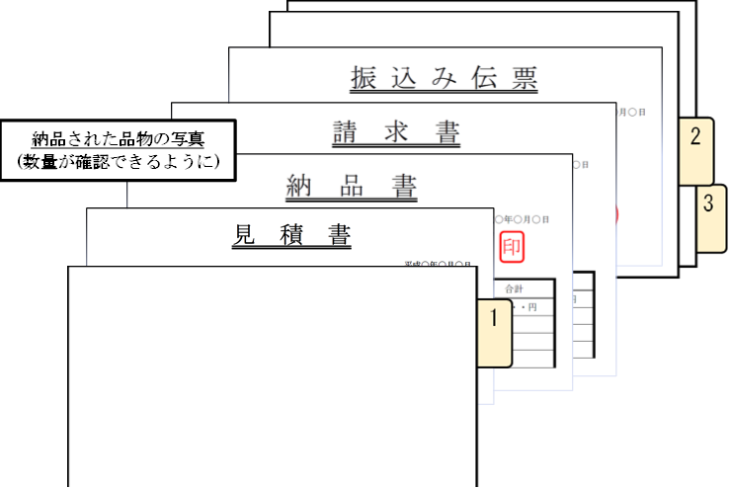
事業経費支出内訳書

